Transparencia
Plan Anticorrupción y de Atención al Ciudadano
UNIDAD DE LICORES DEL META
Componente 5: Transparencia y Acceso a la Información
Subcomponente | Actividades |  | Meta o producto | Indicadores | Responsable | Fecha programada | porcentaje de seguimiento | observaciones
Subcomponente 1 Lineamientos de Transparencia Activa | 1.1 | "Actividad 1.1" Mantener habilitado el link de PQRSD en el portal web institucional asi como el correo correspondiente para la recepción de las PQRSD | Pantallazo de prueba del link de PQRSD obtenido desde el portal web institucional. | Registro de las PQRSD registradas en el periodo evaluado. | Encargado de la atención y servicio al ciudadano | mensual
Subcomponente 2 Lineamientos de Transparencia Pasiva | 2.1 | "Actividad 2.1" Matener habilitado el mensaje electrónico de confirmación para las solicitudes presentadas al correo institucional de la oficina de Atención al Ciudadano de la unidad de licores del Meta. | Pantallazo que refleje la prueba de la respuesta automática del correo institucional. | Un pantallazo que refleje la prueba de la respuesta automatica generada por el correo institucional. | Encargado de la atención y servicio al ciudadano | permanente |  |  | 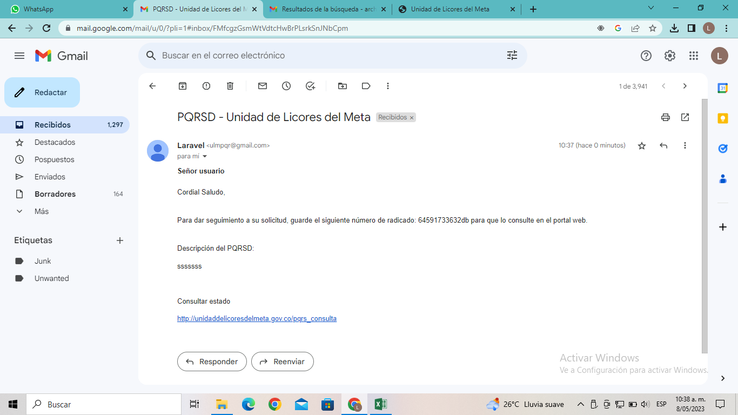
Subcomponente 3 Elaboración de los Instrumentos de Gestión de la Información | 3.1 | "Actividad 3.1" Verificar con cada una de las areas de la unidad de licores del meta, las Tablas de Retención Documental - TRD. | Lista de confrontacion tablas de retención documental "TRD" proyectadas, correspondientes a la unidad de licores del meta. | Copia de las tablas de retención documental "TRD" proyectadas, correspondientes a la unidad de licores del meta. | Oficina de Gestión Documental y Secretaría de gerencia. | Trimestralmente
 | 3.2 | "Actividad 3.2" Reglamentar las pautas para la organización de archivos de la Unidad de licores del Meta. | Resolución en donde se reglamenten las pautas para la organización de archivos de la unidad de licores del Meta. | Copia de la resolución en donde se reglamentan las pautas para la organización de archivos de la unidad de licores del Meta. | Asesor oficina de Gestión Documental y Area Administrativa. | 2026-12-31

